Mapa MANHÃ
MAPA DE SALAS - PERÍODO MATUTINO

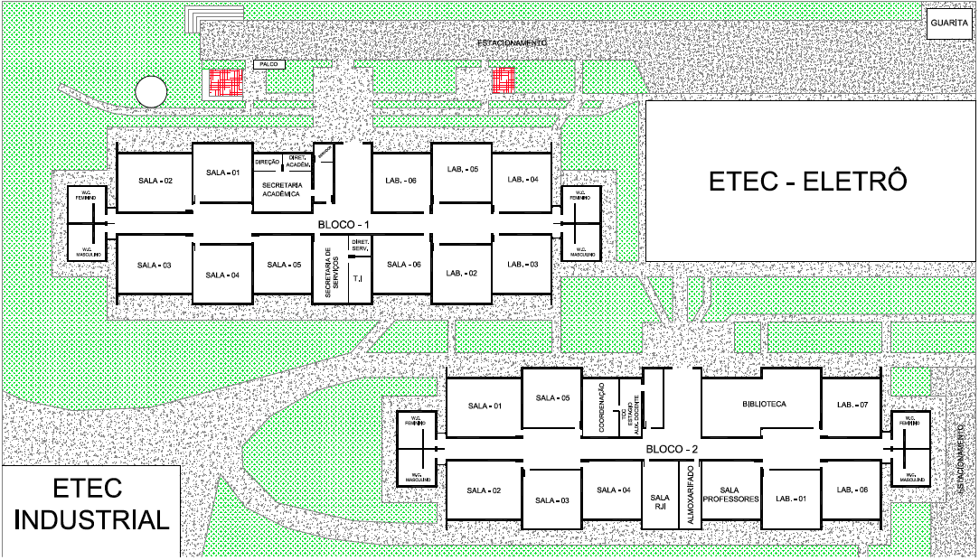
SALAS

BLOCO 1
 | SEG |  |  | TER |  |  | QUA |  |  | QUI |  |  | SEX
SALA 1 | T | T |  | T | T | T |  | S | T |  | T | T |  | T | M
SALA 2 |  |  |  |  |  |  |  |  |  |  |  |  |  | T | T
SALA 3 |  |  |  |  | M | T |  | T | T |  |  | T |  | T | T
SALA 4 |  | T | T |  |  |  | T | T | T |  | S | S |  | M | T
SALA 5 | S | S |  |  |  |  | S | S | M |  | T |  |  | S | S
SALA 6 | SALA MAKER
LAB 2 | T | T | S |  | T | T | M | M |  |  | T | T
LAB 3 | S | S | M | S | S | T | T | T | T | S | T |  | S | S | S
LAB 4 |  |  |  |  |  | T |  |  |  |  | S | M
LAB 5 | T | T | T | T | T |  |  | T | S | M | M |  | M |  | M
LAB 6 | M | M | T | M | S | M | M | M | M | M | M | M | M | M

BLOCO 2
 | SEG |  |  | TER |  |  | QUA |  |  | QUI |  |  | SEX
SALA 1
SALA 2 | ELETRÔ
SALA 3
SALA 4 | ELETRÔ
SALA 5 | ELETRÔ
SALA 6 | INDUSTRIAL
SALA 7
LAB 1 | T | T |  |  |  |  |  |  |  | T | T | T

ELETRÔ
 | SEG |  |  | TER |  |  | QUA |  |  | QUI |  |  | SEX |  |  | Sala 01 Eletrô | Sala 02 Eletrô | Sala 03 Eletrô | Sala 04 Eletrô
SALA 1
SALA 2
SALA 3
SALA 4

 | 11 | 8 | 5 | 4 | 6 | 6 | 5 | 8 | 7 | 4 | 9 | 7 | 3 | 7 | 7

GTI (T) | 4 | 5 | 3 | 2 | 3 | 5 | 2 | 4 | 4 | 1 | 5 | 4 | 0 | 3 | 3
AMS-DS (M) | 1 | 1 | 1 | 1 | 1 | 1 | 2 | 2 | 2 | 2 | 2 | 2 | 2 | 2 | 2
SI (S) | 2 | 2 | 1 | 1 | 2 | 0 | 1 | 2 | 1 | 1 | 2 | 1 | 1 | 2 | 2

